fiche inscription CLERYBAD 7
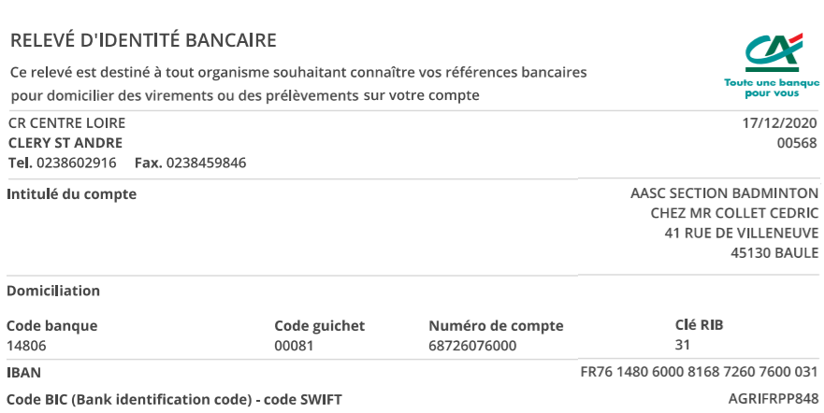
 | 6ème Tournoi Clérybad |  |  |  |  |  | Séries :
 | Cléry-Saint-André |  |  |  |  |  | De N2 à NC sous forme de Tops
 | 05 & 06 Novembre 2022

Date limite d'inscription : 23/10/2022 |  |  |  | Catégories : |  |  |  |  | Ligue : |  | Sigle du Club :
Date de tirage au sort : 26/10/2022 |  |  |  | Seniors (Min à Vét) |  |  |  |  | Nom du Club :
Retourner à : | CLERY BAD 7 |  |  |  |  |  |  |  | Nom du Responsable :
 | Chez Franck DE BEJA |  |  |  |  |  |  |  | Adresse du Responsable :
 | 894 rue des Bordes |  |  |  |  |  |  |  | Email de contact :
 | 45370 DRY |  |  |  |  |  |  |  | Téléphone :
 | clerybad@gmail.com |  |  |  |  | NON | OUI |  |  |  |  | H | D
 |  | N3 | R4 | R5 | R6 | D7 | D8 | D9 | P10 | P11 | P12 | NC
N° Licence | NOM PRENOM | Sexe | Classements lors de votre inscription menu déroulant |  |  | Tableau Demandé menu déroulant |  |  | Partenaire de DOUBLE |  | Partenaire de MIXTE |  | 15€ / 20€
 |  |  | S | D | M | Simple | Double | Mixte | Nom Prénom (1) | Club | Nom Prénom (1) | Club
Exemple: | MANCHE Jean | H | N3 | R5 | R5 | NON | OUI | OUI | TATOR Pat | BAD | SMACHER Eva | BAD

 | Règlement par chèque à l'ordre de |  |  |  | AASC Badminton |  |  |  |  |  | TOTAL Club: | 0 €
 |  |  |  |  |  |  |  |  | Virements possible

